상품제안서
종이안전살 부채 (대) | 상품코드: S27448

 |  |  |  |  |  |  | 02-713-8555 | www.synergygift.co.kr
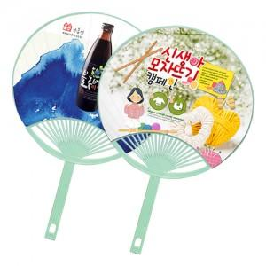

【상세/제작정보】 | <p><span style="font-size: 14pt;">* 양면컬러인쇄&nbsp;</span></p>

【인쇄/포장옵션】 | 풀칼라 / 포장불가능

【공급단가】 | 수량 | 1,000~ | 3,000~ | 5,000~ | 10,000~ | 30,000~
*VAT별도 | 단가 | 770원 | 690원 | 640원 | 570원 | 530원

【상품 URL】 | https://www.synergygift.co.kr:443/src/goods_detail.php?gdno=27448

